Sheet1
材料名称 | 性状描述 | 图片描述
 |  | 苗期 | 植株 | 群体 | 雄穗 | 雌穗 | 果穗 | 根系
KA134 | 抽雄期66天，散粉期69天，吐丝期70天。植株：株高148.94cm，穗位高38.54cm，穗位系数0.26,绿叶数11.3，SPAD62.9，倒折率0.00%，倒伏率0.00%，上部叶片与茎秆夹角小，下部叶片与茎秆夹角中，茎秆“之”字型程度无，茎秆长度17.5cm，花期茎秆强度50.92N，收获前茎秆强度34.14N。叶片：叶片弯曲程度小，叶片宽度9.1cm，叶片绿色，叶浅紫色，叶夹角31.35°，叶面积450.36cm2。雄穗：雄穗一级分支4.87，雄穗二级分支0.00，颖片基部花青甙显色强度绿，颖片除基部外花青甙显色强度绿，花药花青甙显色强度黄，小穗密度中，侧枝与主轴夹角小，侧枝弯曲程度小，最低位侧枝以上主轴长度26.9cm，最高位侧枝以上主轴长度21.7cm，一级侧枝数目5.3，侧枝长度13.8cm。雌穗：花丝花青甙显色强度绿色。果穗：穗粗3.43cm，穗长13.58cm，结实长12.93cm，穗行数13.73，行粒数19.76，单穗鲜重0.04kg。籽粒：35D籽粒含水量38.64，42D籽粒含水量32.3，49D籽粒含水量26.63，粒长0.66cm，粒宽0.59cm，籽粒面积0.32cm2，百粒重23.14g，单穗粒重0.04kg，蛋白质含量11.1%，脂肪含量2.11%，淀粉含量6.07%，纤维含量8.08%。产量146.20公斤/亩。高抗大斑病，高抗小斑病，高抗瘤黑粉病。 | 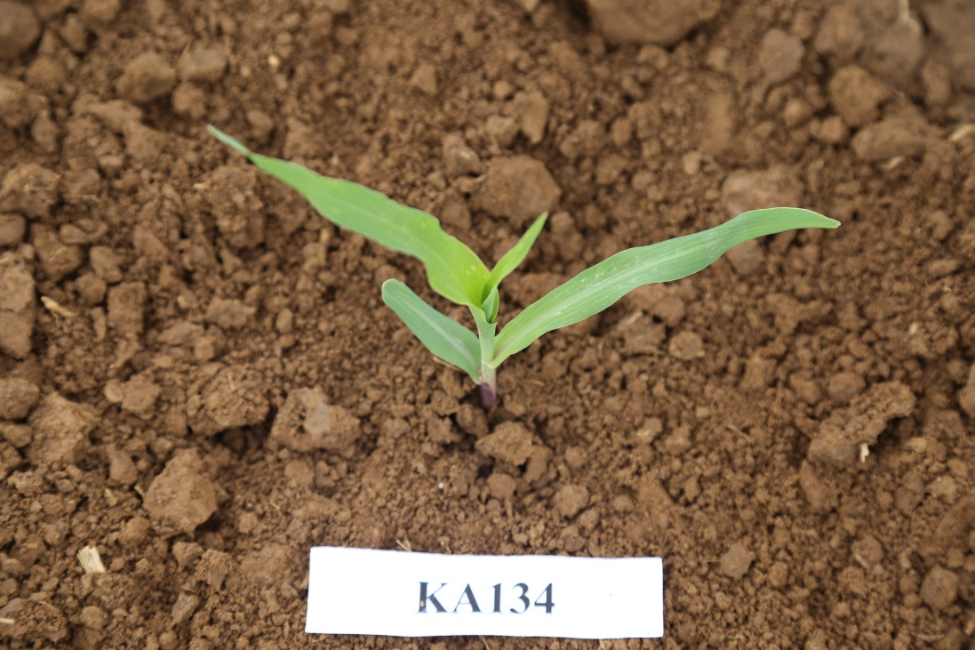 | 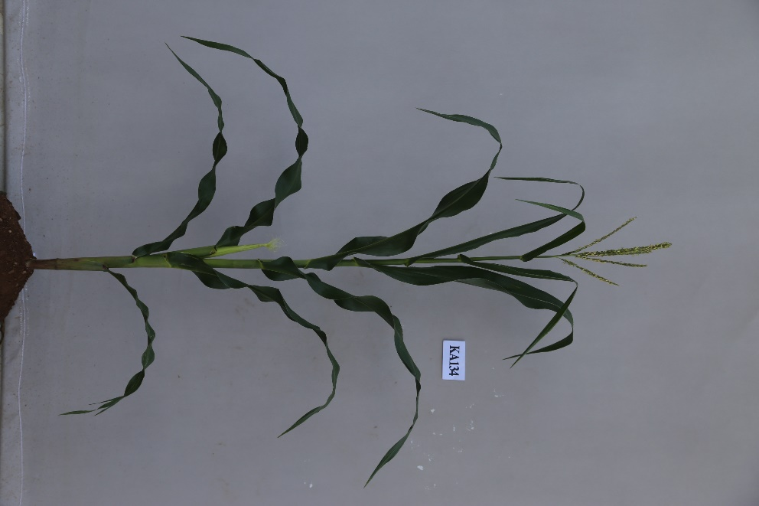 | 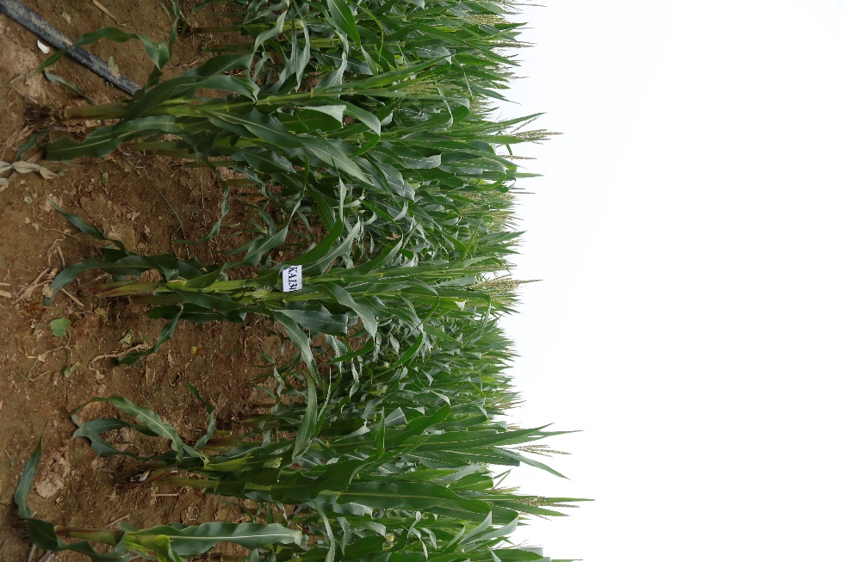 | 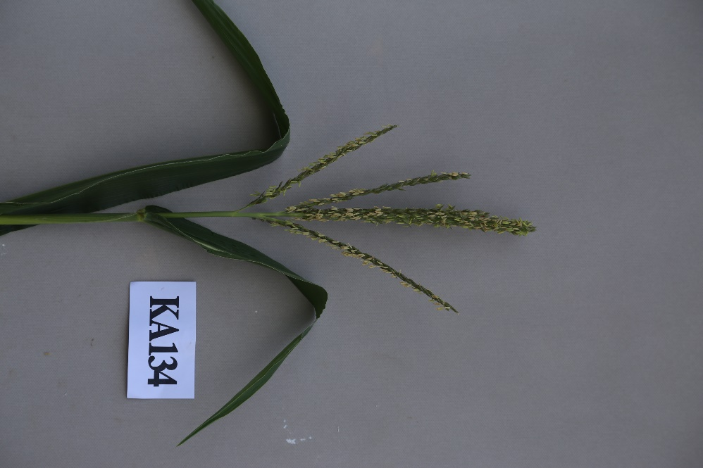 | 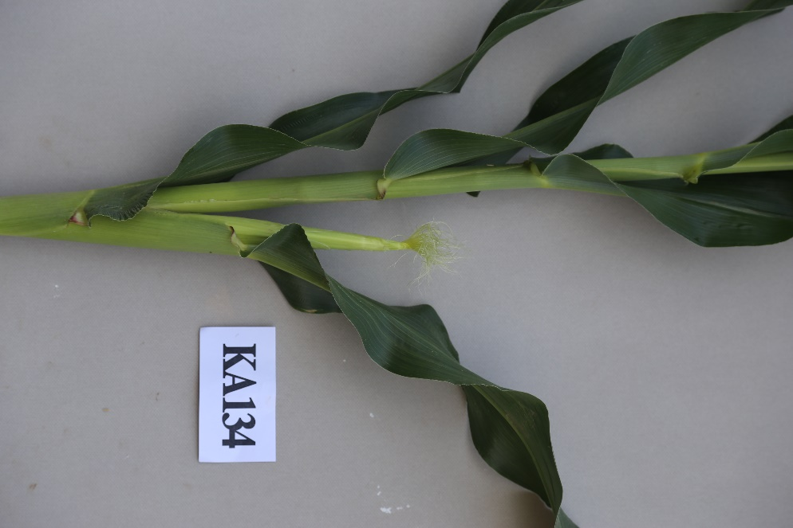 | 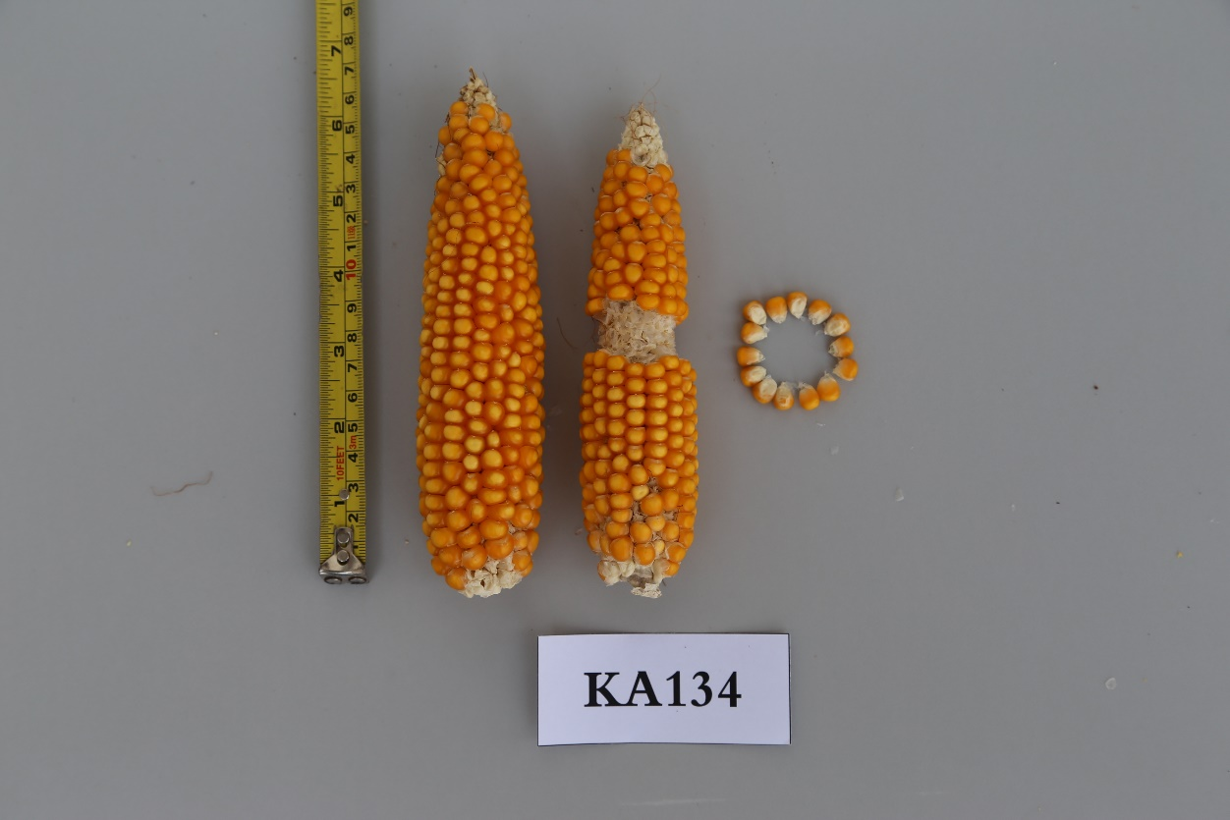 | 